Sheet1
Responden | Lama belajar | Konsumsi susu | Lama tidur | Rata-rata buku dibaca | Jarak rumah sekolah | Z1 | Z2 | Z3 | Z4 | Z5
1 | 7 | 3 | 6 | 4 | 2 | 1.5476304569 | -0.67791064421 | 1.0212254032 | -0.072812398245 | -0.78643716362
2 | 1 | 3 | 2 | 4 | 5 | -1.4803421762 | -0.67791064421 | -0.98774260305 | -0.072812398245 | 0.78643716362
3 | 6 | 2 | 3 | 4 | 1 | 1.0429683514 | -1.3791975175 | -0.4855006015 | -0.072812398245 | -1.310728606
4 | 4 | 5 | 4 | 6 | 2 | 0.033644140368 | 0.72466310243 | 0.016741400052 | 1.3834355667 | -0.78643716362
5 | 1 | 2 | 2 | 3 | 6 | -1.4803421762 | -1.3791975175 | -0.98774260305 | -0.8009363807 | 1.310728606
6 | 6 | 3 | 6 | 4 | 2 | 1.0429683514 | -0.67791064421 | 1.0212254032 | -0.072812398245 | -0.78643716362
7 | 5 | 3 | 6 | 3 | 4 | 0.53830624589 | -0.67791064421 | 1.0212254032 | -0.8009363807 | 0.26214572121
8 | 6 | 6 | 7 | 4 | 1 | 1.0429683514 | 1.4259499757 | 1.5234674047 | -0.072812398245 | -1.310728606
9 | 3 | 4 | 2 | 3 | 6 | -0.47101796515 | 0.023376229111 | -0.98774260305 | -0.8009363807 | 1.310728606
10 | 2 | 6 | 2 | 6 | 7 | -0.97568007067 | 1.4259499757 | -0.98774260305 | 1.3834355667 | 1.8350200484
11 | 6 | 4 | 7 | 3 | 2 | 1.0429683514 | 0.023376229111 | 1.5234674047 | -0.8009363807 | -0.78643716362
12 | 2 | 3 | 1 | 4 | 5 | -0.97568007067 | -0.67791064421 | -1.4899846046 | -0.072812398245 | 0.78643716362
13 | 7 | 2 | 6 | 4 | 1 | 1.5476304569 | -1.3791975175 | 1.0212254032 | -0.072812398245 | -1.310728606
14 | 4 | 6 | 4 | 5 | 3 | 0.033644140368 | 1.4259499757 | 0.016741400052 | 0.65531158421 | -0.26214572121
15 | 1 | 3 | 2 | 2 | 6 | -1.4803421762 | -0.67791064421 | -0.98774260305 | -1.5290603631 | 1.310728606
16 | 6 | 4 | 6 | 3 | 3 | 1.0429683514 | 0.023376229111 | 1.0212254032 | -0.8009363807 | -0.26214572121
17 | 5 | 3 | 6 | 3 | 3 | 0.53830624589 | -0.67791064421 | 1.0212254032 | -0.8009363807 | -0.26214572121
18 | 7 | 3 | 7 | 4 | 1 | 1.5476304569 | -0.67791064421 | 1.5234674047 | -0.072812398245 | -1.310728606
19 | 2 | 4 | 3 | 3 | 6 | -0.97568007067 | 0.023376229111 | -0.4855006015 | -0.8009363807 | 1.310728606
20 | 3 | 5 | 3 | 6 | 4 | -0.47101796515 | 0.72466310243 | -0.4855006015 | 1.3834355667 | 0.26214572121
21 | 1 | 3 | 2 | 3 | 5 | -1.4803421762 | -0.67791064421 | -0.98774260305 | -0.8009363807 | 0.78643716362
22 | 5 | 4 | 5 | 4 | 2 | 0.53830624589 | 0.023376229111 | 0.5189834016 | -0.072812398245 | -0.78643716362
23 | 2 | 2 | 1 | 5 | 4 | -0.97568007067 | -1.3791975175 | -1.4899846046 | 0.65531158421 | 0.26214572121
24 | 4 | 6 | 4 | 6 | 4 | 0.033644140368 | 1.4259499757 | 0.016741400052 | 1.3834355667 | 0.26214572121
25 | 6 | 5 | 4 | 2 | 1 | 1.0429683514 | 0.72466310243 | 0.016741400052 | -1.5290603631 | -1.310728606
26 | 3 | 5 | 4 | 6 | 4 | -0.47101796515 | 0.72466310243 | 0.016741400052 | 1.3834355667 | 0.26214572121
27 | 4 | 4 | 7 | 2 | 2 | 0.033644140368 | 0.023376229111 | 1.5234674047 | -1.5290603631 | -0.78643716362
28 | 3 | 7 | 2 | 6 | 4 | -0.47101796515 | 2.1272368491 | -0.98774260305 | 1.3834355667 | 0.26214572121
29 | 4 | 6 | 3 | 7 | 2 | 0.033644140368 | 1.4259499757 | -0.4855006015 | 2.1115595491 | -0.78643716362
30 | 2 | 3 | 2 | 4 | 7 | -0.97568007067 | -0.67791064421 | -0.98774260305 | -0.072812398245 | 1.8350200484

akar ciri = | 2.624662 | 1.55258 | 0.502355 | 0.21438 | 0.106023
vektor ciri (t) = | -0.59141 | 0.06685 | -0.0125071 | 0.059108 | -0.791599
 | 0.022813 | 0.700679 | 0.666923 | -0.239094 | -0.081097
 | -0.566609 | -0.024189 | 0.322337 | 0.632532 | 0.417578
 | 0.124304 | 0.696558 | -0.589045 | 0.380443 | 0.087431
 | 0.559657 | -0.137118 | 0.297819 | 0.628098 | -0.42986
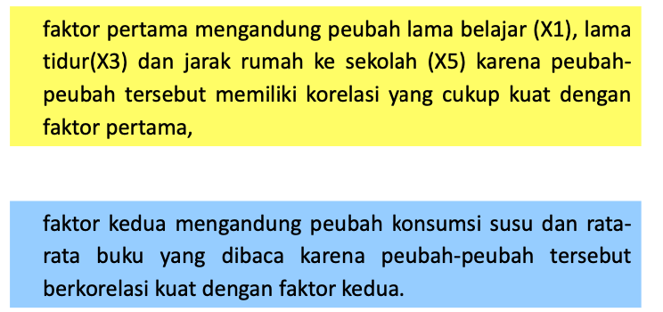
Penduga Faktor Loading
L = | -0.9581320227 | 0.083296816836
 | 0.036958904709 | 0.87306402878
 | -0.91795239724 | -0.03014011522
 | 0.20138253149 | 0.86792915695
 | 0.90668959508 | -0.17085254945

Nilai Komunalitas dan Ragam Spesifik

h^2 = | 0.91801697293 | 0.0069383596951
 | 0.0013659606373 | 0.76224079835
 | 0.8426366036 | 0.00090842654547
 | 0.04055492399 | 0.75330102148
 | 0.82208602183 | 0.029190593655
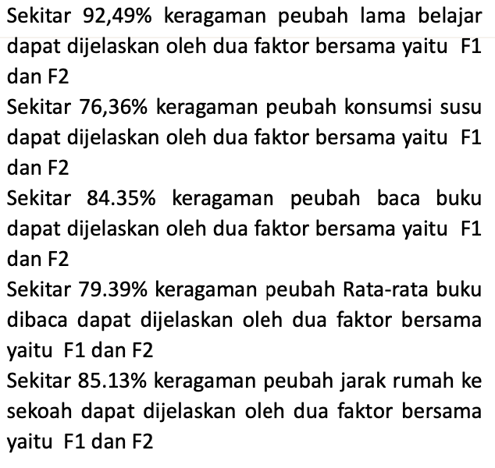
komunalitas = | 0.92495533262
 | 0.76360675899
 | 0.84354503014
 | 0.79385594547
 | 0.85127661549

Ragam spesifik

R = | 1 | -0.0008135928967 | 0.82972553683 | -0.086162233036 | -0.85763662704
 | -0.0008135928967 | 1 | 0.011740524097 | 0.5475999966 | -0.044375016285
 | 0.82972553683 | 0.011740524097 | 1 | -0.2509420511 | -0.71278320344
 | -0.086162233036 | 0.5475999966 | -0.2509420511 | 1 | -0.0065818822934
 | -0.85763662704 | -0.044375016285 | -0.71278320344 | -0.0065818822934 | 1

LL' = | 0.92495533262 | 0.037311944366 | 0.87700901145 | -0.12065531622 | -0.88295980922
 | 0.037311944366 | 0.76360675899 | -0.060240765599 | 0.76520060425 | -0.11565496081
 | 0.87700901145 | -0.060240765599 | 0.84354503014 | -0.21101906234 | -0.82714837183
 | -0.12065531622 | 0.76520060425 | -0.21101906234 | 0.79385594547 | 0.034303536727
 | -0.88295980922 | -0.11565496081 | -0.82714837183 | 0.034303536727 | 0.85127661549

 | 0.075044667379
 |  | 0.23639324101
 |  |  | 0.15645496986
 |  |  |  | 0.20614405453
 |  |  |  |  | 0.14872338451

Residual

Residual = | 0 | -0.038125537263 | -0.047283474619 | 0.034493083187 | 0.025323182181
 | -0.038125537263 | 0 | 0.071981289696 | -0.21760060765 | 0.071279944523
 | -0.047283474619 | 0.071981289696 | 0 | -0.039922988761 | 0.1143651684
 | 0.034493083187 | -0.21760060765 | -0.039922988761 | 0 | -0.04088541902
 | 0.025323182181 | 0.071279944523 | 0.1143651684 | -0.04088541902 | 0

Residual^2 = | 0 | 0.0014535565916 | 0.002235726972 | 0.0011897727877 | 0.00064126355576
 | 0.0014535565916 | 0 | 0.0051813060663 | 0.04735002445 | 0.0050808304913
 | 0.002235726972 | 0.0051813060663 | 0 | 0.0015938450316 | 0.013079391743
 | 0.0011897727877 | 0.04735002445 | 0.0015938450316 | 0 | 0.0016716174885
 | 0.00064126355576 | 0.0050808304913 | 0.013079391743 | 0.0016716174885 | 0

 | 0.15895467036

RMS Overall

RMS Overall = | 0.089150061793

Menghitung Skor Faktor

L (t) = | -0.9581320227 | 0.036958904709 | -0.91795239724 | 0.20138253149 | 0.90668959508
 | 0.083296816836 | 0.87306402878 | -0.03014011522 | 0.86792915695 | -0.17085254945

R ^ -1 = | 6.0938936702 | 0.39855888391 | -2.8969854648 | -0.39925560062 | 3.1764820366
 | 0.39855888391 | 1.5305038454 | -0.61276709046 | -0.95775164143 | -0.033339068337
 | -2.8969854648 | -0.61276709046 | 3.840480734 | 1.0512095567 | 0.23259670571
 | -0.39925560062 | -0.95775164143 | 1.0512095567 | 1.7563310377 | 0.37592800812
 | 3.1764820366 | -0.033339068337 | 0.23259670571 | 0.37592800812 | 3.8910532569

L (t) * R ^ -1 = | -0.36504950845 | 0.014082099347 | -0.3497428992 | 0.076726195965 | 0.34544879806
 | 0.05364921436 | 0.56233090047 | -0.019411420023 | 0.55902385382 | -0.11004428028

Responden | Skor 1 | Skor 2
1 | -1.2089348671 | -0.27216533591
2 | 1.142394895 | -0.56870259032
3 | -0.68873293242 | -0.60665237457
4 | -0.17346020942 | 1.2688968559
5 | 1.2577689688 | -1.4277918184
6 | -1.0247082136 | -0.29924006139
7 | -0.53411604613 | -0.84874401047
8 | -1.3518528616 | 0.93177181948
9 | 0.90906684453 | -0.58493180957
10 | 1.4617590796 | 1.3401247726
11 | -1.2463543792 | -0.3216726876
12 | 1.1338238151 | -0.53187863439
13 | -1.3999263071 | -0.60882534043
14 | -0.038334952751 | 1.1985181857
15 | 1.2117783769 | -1.4404752142
16 | -0.88958295688 | -0.3696187316
17 | -0.71523189475 | -0.79104873603
18 | -1.5657062894 | -0.22421929192
19 | 0.91763792436 | -0.62175576549
20 | 0.54865371509 | 1.136180812
21 | 1.0865287116 | -0.97574126505
22 | -0.65495039485 | 0.077789722534
23 | 0.99869855846 | -0.46149996419
24 | 0.19864707923 | 1.547861586
25 | -0.94649409861 | -0.2474131176
26 | 0.37299814136 | 1.1264315816
27 | -0.93376725547 | -0.78286081329
28 | 0.74406047165 | 1.9346406004
29 | 0.067937139085 | 2.08004004
30 | 1.3203999386 | -0.65701841372

